全国図4-1
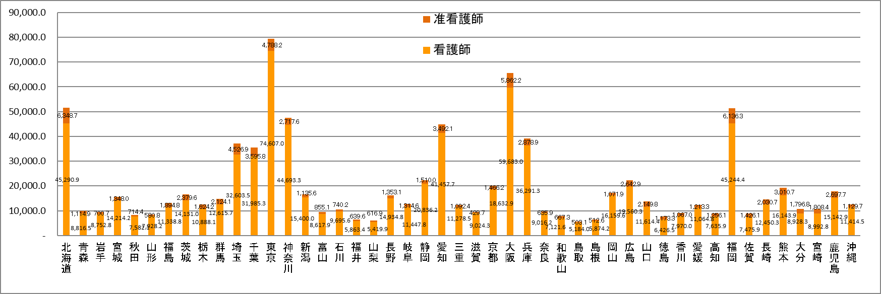
全国、都道府県図-4-① グラフでみる都道府県別 病院の常勤換算従事者数（医療施設調査）

全国図4-2
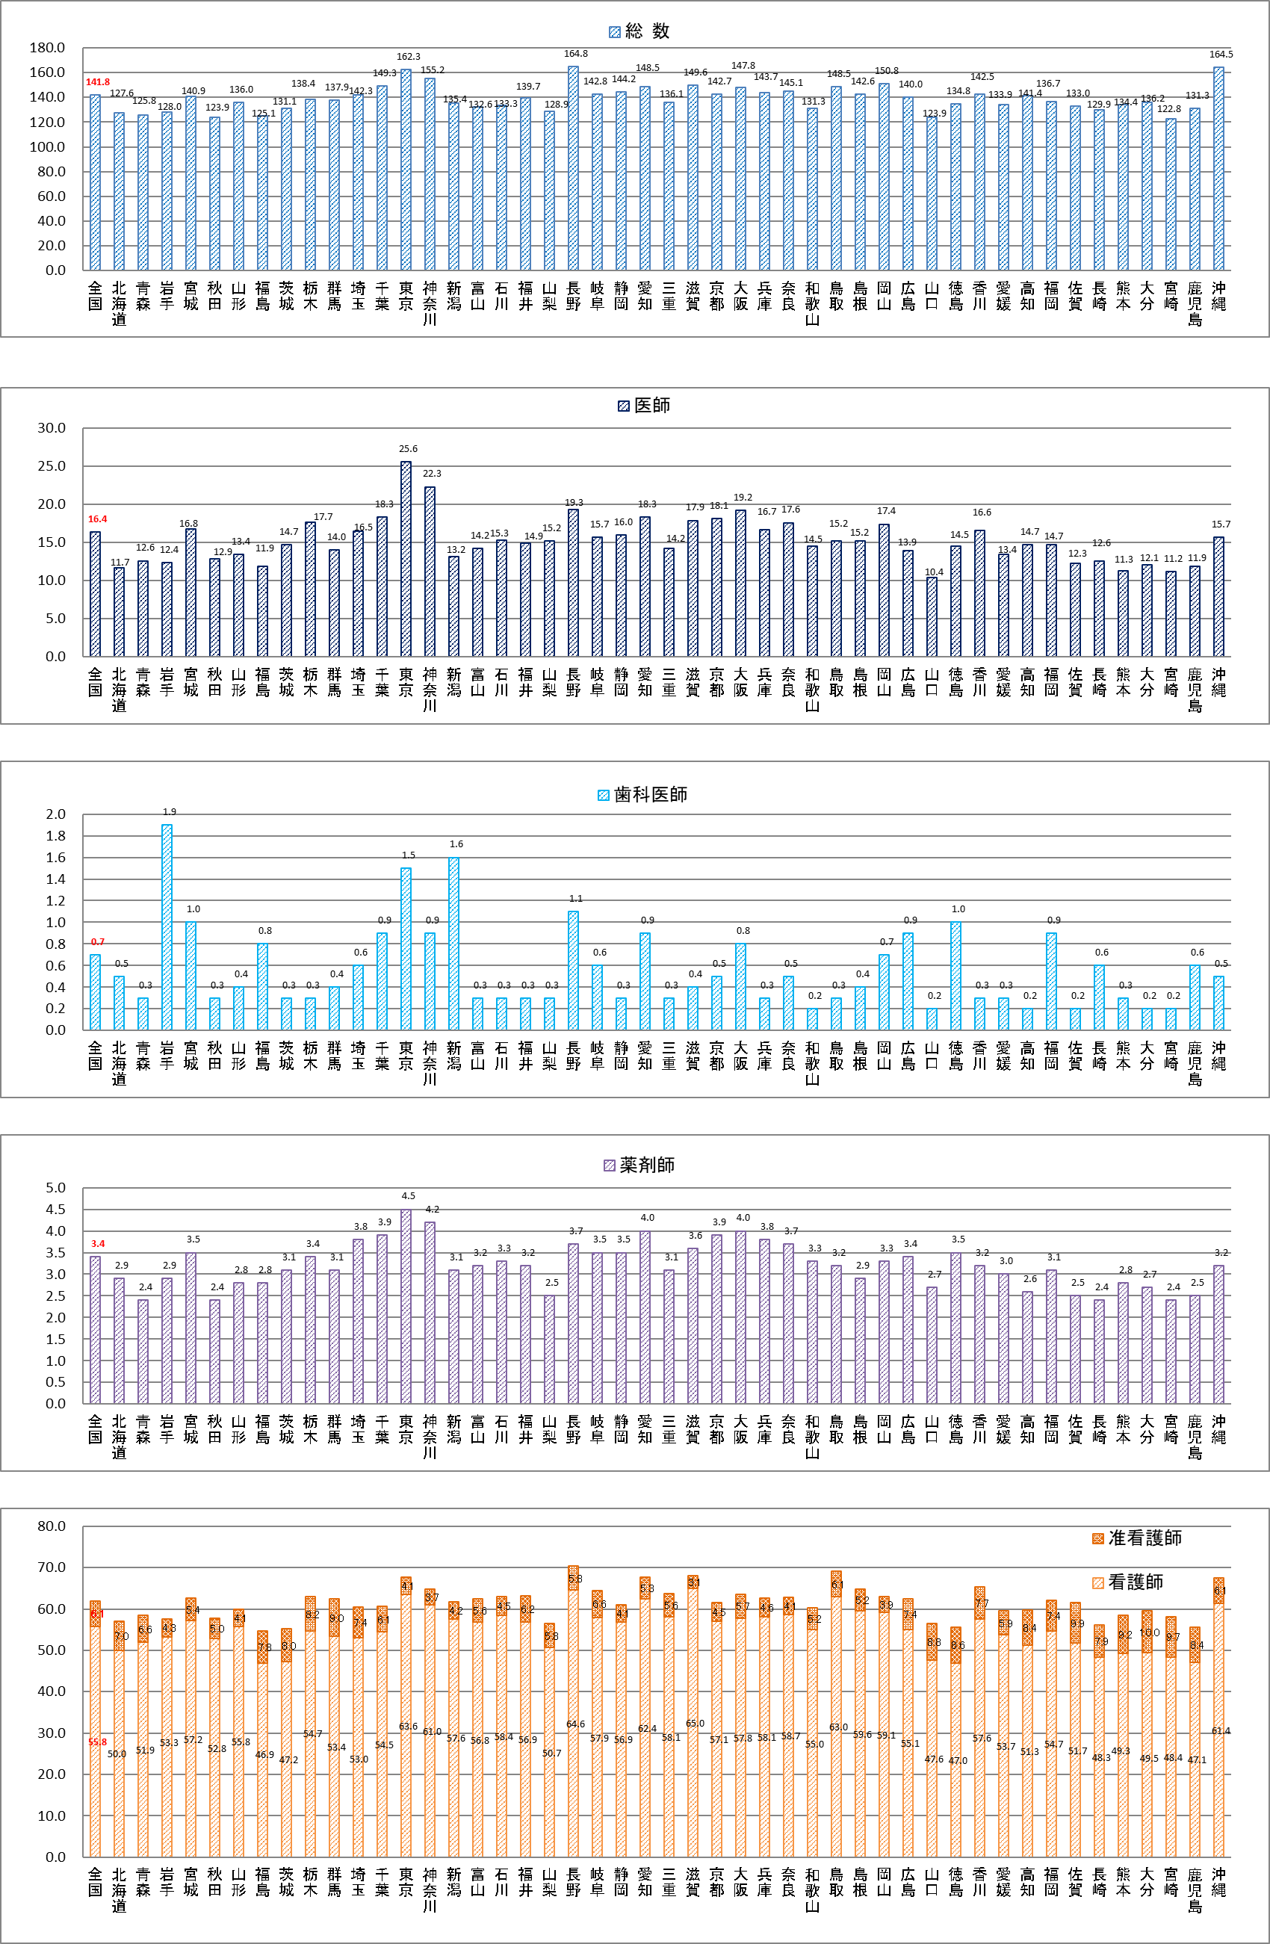
全国、都道府県図-4-② グラフでみる 都道府県別 病院の100床当たり常勤換算従事者数（医療施設調査）

全国図5
全国、都道府県図-5 グラフでみる全国、沖縄県 病院の常勤換算医師数及び人口10万対常勤換算医師数の年次推移（病院報告・医療施設調査）

 | 全国 病院の常勤換算医師数年次推移
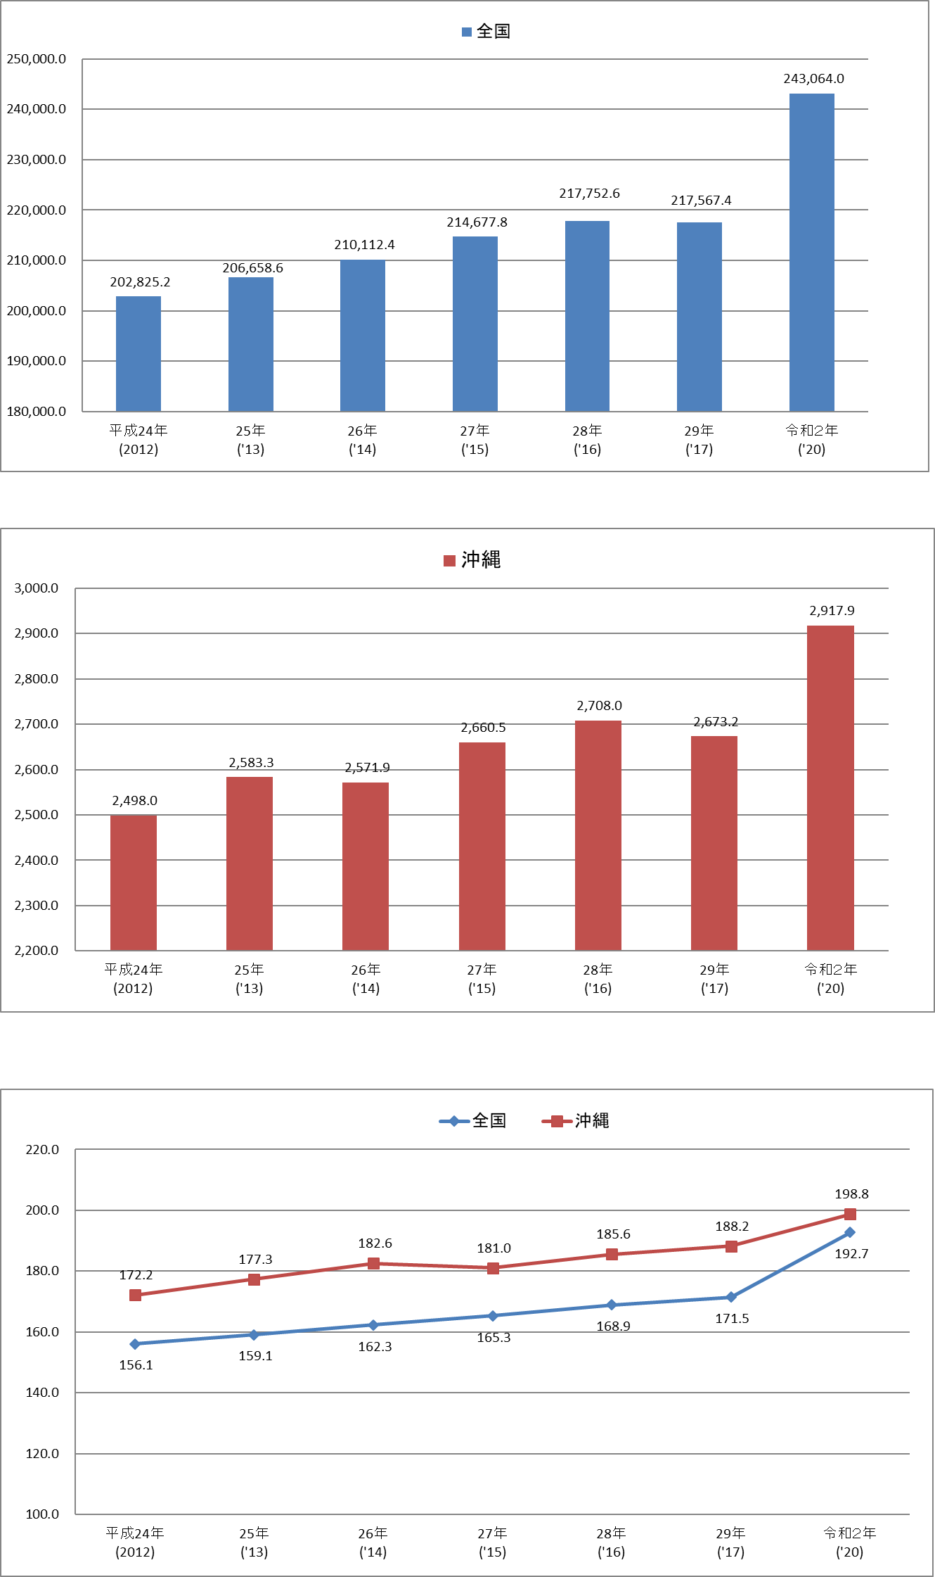

 | 沖縄 病院の常勤換算医師数年次推移

 | 全国、沖縄 病院の人口10万人あたりの常勤換算医師数年次推移

 |  | (～平成28年：病院報告、平成29年：医療施設調査）

